Sheet1
Bug ID | Title | Tester | Submit Date | Environment | Description | Precondition | Step to Reproduce | Expected Result | Actual Result | Screenshoot | Severity | Priority | Assigned To | Status
BUG-UI-001 | Chat Header | Tri | 29/05/2026 | Smartphone Android 14, Browser Chrome | Teks nama user chat salah warna tidak sesuai desain Figma | Membuka chat dari "Jony Ive" | 1. Buka aplikasi 2. Mengakses halaman chat 3. Memeriksa warna nama (Jony Ive) | Font nama user (Jony Ive) berwarna hitam | Font nama pengguna "Jony Ive" berwarna merah | 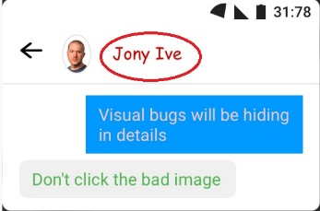 | Minor | Low | Hartanto | Dalam Proses
BUG-UI-002 | Chat Header | Tri | 29/05/2026 | Smartphone Android 14, Browser Chrome | Style dari Font nama user disesuai dengan desain Figma | Membuka chat dari "Jony Ive" | 1. Buka aplikasi 2. Mengakses halaman chat 3. Memeriksa Font Style nama (Jony Ive) | Font style nama user (Jony Ive) sesuai desain Figma | Font style nama user "Jony Ive" tidak sesuai dengan desain Figma |  | Minor | Low | Hartanto | Dalam Proses
BUG-UI-003 | Status Bar | Tri | 29/05/2026 | Smartphone Android 14, Browser Chrome | Jam Salah | Membuka chat dari "Jony Ive" | 1. Buka Halaman chat pada aplikasi 2. Membandingkan desain Figma dengan aplikasi chat 3. Cek Jam | Jam "12.30" | Jam "31.78" | 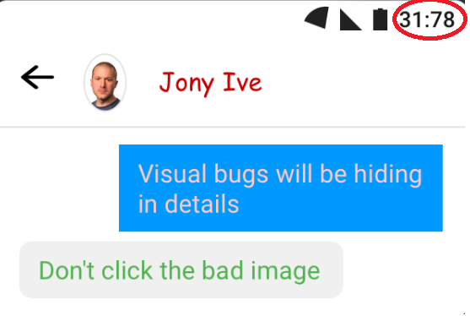 | Major | High | Hartanto | Diterima
BUG-UI-004 | Status Bar | Tri | 29/05/2026 | Smartphone Android 14, Browser Chrome | Icon Signal tidak standar | Membuka chat dari "Jony Ive" | 1. Buka Halaman chat pada aplikasi 2. Membandingkan desain Figma dengan aplikasi chat 3. Cek icon signal | icon signal sesuai standar | icon signal tidak sesuai standar |  | Medium | Medium | Hartanto | Diterima
BUG-UI-005 | Chat Conversation | Tri | 29/05/2026 | Smartphone Android 14, Browser Chrome | Warna teks tidak sesuai desain Figma | Membuka chat dari "Jony Ive" | 1. Buka Halaman chat pada aplikasi 2. Membandingkan desain Figma dengan aplikasi chat 3. Cek tampilan isi chat | Untuk boks chat pengirim berwarna putih dan boks chat penerima berwarna hitam | Untuk boks chat pengirim berwarna pink dan boks chat penerima berwarna hijau |  | Minor | Low | Hartanto | Dalam Proses
BUG-UI-006 | Chat Conversation | Tri | 29/05/2026 | Smartphone Android 14, Browser Chrome | Bentuk boks chat tidak sesuai desain Figma | Membuka chat dari "Jony Ive" | 1. Buka Halaman chat pada aplikasi 2. Membandingkan desain Figma dengan aplikasi chat 3. Cek tampilan isi chat | Bentuk boks chat bubble tidak bersudut | Bentuk boks chat persegi panjang |  | Minor | Low | Hartanto | Dalam Proses

